상품제안서
친환경인증(환경부)텀블러-[인쇄무료] | 상품코드: F22861

 |  |  |  |  |  |  | 02-412-0044 | www.easy1.co.kr
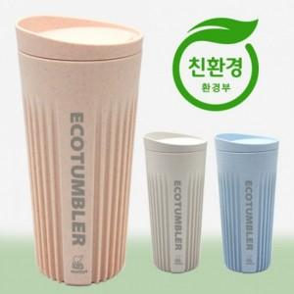 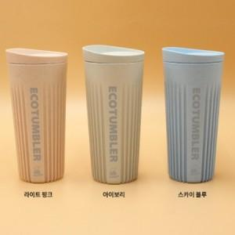

【상세/제작정보】 | 사탕수수 당밀에서 유래된 식물성 원료가 함유된 바이오매스 소재로 만들어 안전하고 올바른 녹색소비를 지향

【인쇄/포장옵션】 | 레이저, 개별인쇄 / 포장불가능

【공급단가】 | 수량 | 50~ | 100~ | 500~ | 1,000~ | 2,000~
*VAT별도 | 단가 | 17,400원 | 17,110원 | 16,670원 | 16,380원 | 15,950원

【상품 URL】 | https://easy1.co.kr:443/src/goods_detail.php?gdno=22861

